Definitions REMOVE B4 FLIGHT
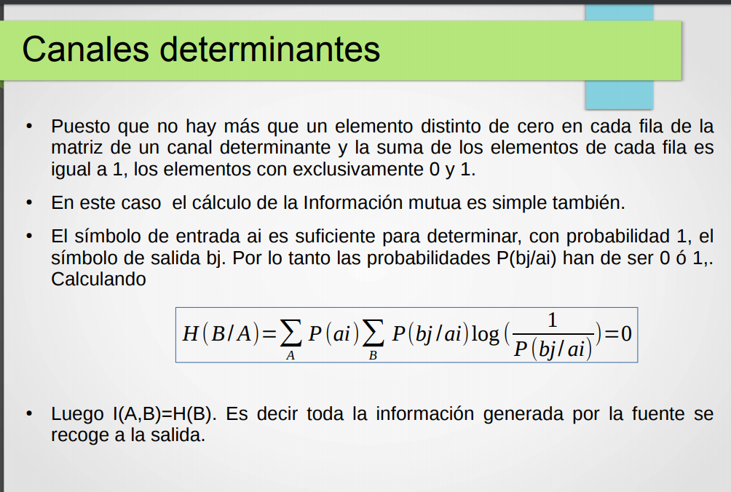
 |  |  | Concepto | Nombre/s | Descripción
 |  |  | H(A)= | (a priori) | Informacion media de un simbolo de la fuente antes de pasar por el canal
 |  |  | H(A/B)= | Equivocación | Perdida de Información de A al haber pasado por B
 |  |  |  | Ruido | si para cada simbolo de la salida solo hay un simbolo de entrada posible, el canal es sin ruido!
 |  |  |  | Entropia Media a Posteriori
 |  |  | Info. Mutua: |  | H(A)-H(A/B), es la cantidad de informacion por simbolo de salida. En un canal sin ruido sera igual a H(A) por que no se pierde info. | Es la cantidad de info de A que pasó el canal || permite obtener un índice que indica lo bien o mal que se está usando un canal, o para una fuente fija elegir el mejor canal
 |  |  | H(B)= |  | Informacion media de un simbolo de la salida
 |  |  | H(A,B)= | entropía del canal, entropia afín | Mide la incertidumbre del proceso simultaneo
 |  |  | H(B/A)= | perdida
 |  |  | Sin Perdida |  | 1 solo valor no nulo por fila. Si mando algo, se que es lo que va a llegar.
 |  |  | Sin Ruido |  | H(A/B) = 0! Toda la H(A) llega a destino, la info. Mutua es H(A). No mas de un valor no nulo por columna, si se B, se cual A lo mando

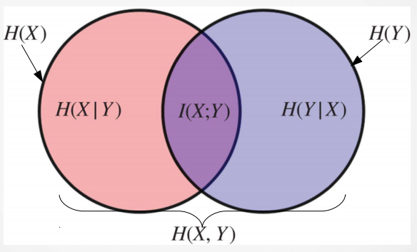
 |  | Simetrico.
 |  | Napolitano

Se renombran los simbolos al hacer una reduccion?
si junto s1 y s2, el nuevo se llama s12, s2, o s1?

 | Reducción suficiente = una que no genera una perdida de informacion mutua
 | cuando una columna es multiplo de otra
 | en el 12 no se pueden hacer 2 redux suficientes?

 |  |  |  |  | this makes no sense………………………………………

